2018
Model: | DS 6423 B

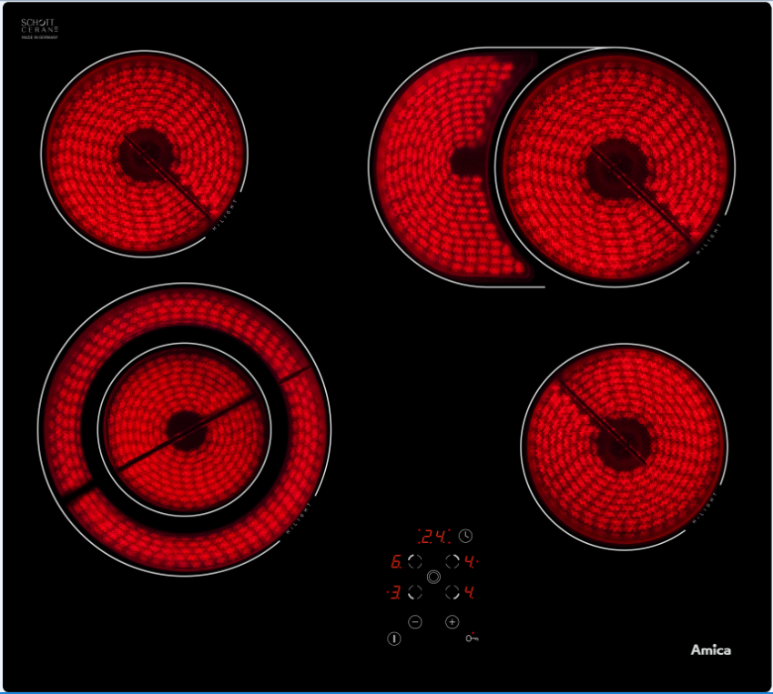
Sklokeramická varná deska
60 cm

Doporučená MOC (vč. DPH): |  | 5,490 Kč

Provozní vlastnosti:

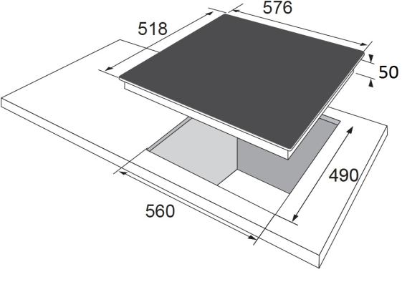
Počet varných zón |  |  | 4
HiLight zóna 14,5 cm (1,2 kW) |  |  | 2x
HiLight duální zóna 12 / 21 cm (0,7 / 2,2 kW) |  |  | 1x
HiLight oválná zóna 17 / 17 x 26 cm (1,4 / 2,2 kW) |  |  | 1x
Max. příkon |  |  | 6,8 kW
Zapojení |  |  | 400/230 V

Funkce:

Senzorové ovládání
Časovač |  |  |  | Barva: | Černá
Dětský zámek
Automatická redukce výkonu |  |  |  | Rozměry:
Ukazatel zbytkového tepla
 |  |  |  |  | Výška: | 5.5 | cm
 |  |  |  |  | Šířka: | 57.6 | cm
 |  |  |  |  | Hloubka: | 51.8 | cm

Konstrukce:

Rovné hrany |  |  |  | Objednací kód: |  | 23475

